2020_12_data
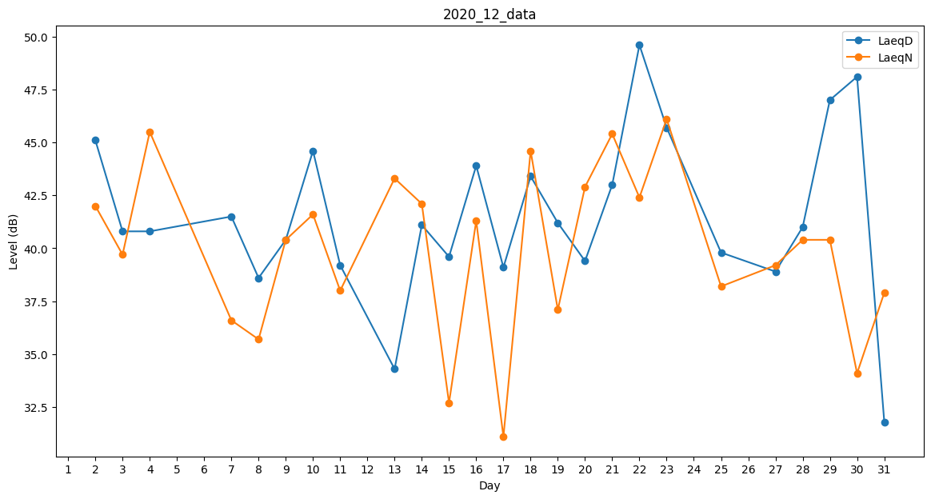
Day | LaeqD | LaeqN
1 | 44.7 | 0
2 | 45.1 | 42
3 | 40.8 | 39.7
4 | 40.8 | 45.5
5 | 0 | 35.7
6 | 0 | 36.7
7 | 41.5 | 36.6
8 | 38.6 | 35.7
9 | 40.4 | 40.4
10 | 44.6 | 41.6
11 | 39.2 | 38
12 | 0 | 38.7
13 | 34.3 | 43.3
14 | 41.1 | 42.1
15 | 39.6 | 32.7
16 | 43.9 | 41.3
17 | 39.1 | 31.1
18 | 43.4 | 44.6
19 | 41.2 | 37.1
20 | 39.4 | 42.9
21 | 43 | 45.4
22 | 49.6 | 42.4
23 | 45.7 | 46.1
24 | 47.6 | 0
25 | 39.8 | 38.2
26 | 39.2 | 0
27 | 38.9 | 39.2
28 | 41 | 40.4
29 | 47 | 40.4
30 | 48.1 | 34.1
31 | 31.8 | 37.9

